界面&功能
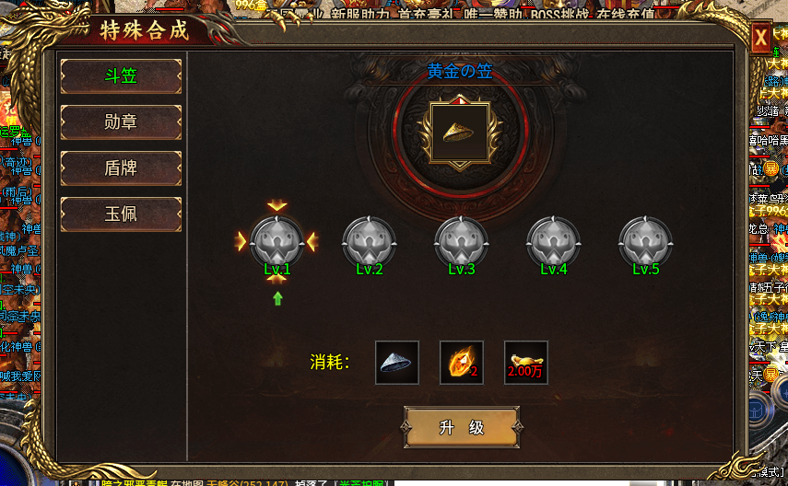
圣物锻造系统 |  |  |  | 功能总览

 | 功能入口 |  |  |  |  | 圣物锻造相关基础规则和清单
 |  |  |  |  | 1.设计目的是什么
 | 1.主界面点击【圣物】图标进入 |  |  |  | ▶ | 升级特殊装备圣物，提高属性的同时，激活圣物特殊技能
 | 2.图标位于主界面右下角 |  |  |  | ▶ | 圣物特殊技能提供特殊属性。
 | 3.参考图标

 |  |  |  |  | 2.基本规则
 |  |  |  |  | ▶ | 总共4类不同圣物，单独消耗材料升级
 |  |  |  |  | ▶ | 同时获得行会荣誉，在行会商店购买道具

 |  |  |  |  | 3.解锁方式
 |  |  |  |  | ▶ | 等级解锁

 |  |  |  |  | 4关联功能
 |  |  |  |  | ▶ | 主界面【入口位置】

 | 行会界面及相关规则【当前为示例】 |  |  | 功能规则

 | 1.行会大厅

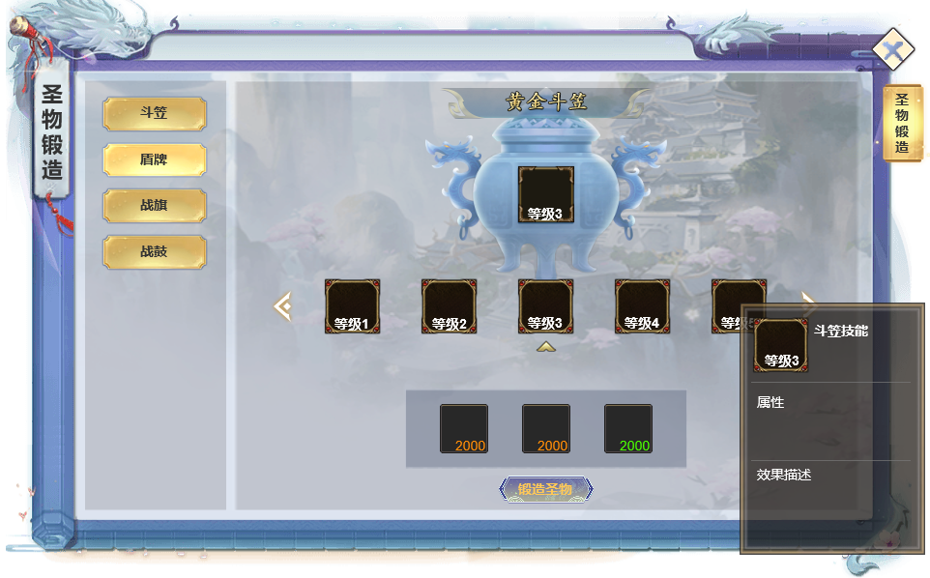
 |  | 1.圣物页签分类
 |  | ▶ | 斗笠
 |  | ▶ | 盾牌
 |  | ▶ | 战旗
 |  | ▶ | 战鼓

 |  | 2.当前选中页签圣物展示
 |  | ▶ | 当前等级圣物图标
 |  | ▶ | 点击圣物图标展示圣物装备TIPS

2
1
 |  | 3.升级当前圣物对应的圣物技能等级
 |  | ▶ | 圣物等级与圣物技能等级挂钩，对应圣物等级技能随圣物升级自动滑动至居中
 |  | ▶ | 可手动左右滑动或点击箭头查看其他等级技能
 |  | ▶ | 升级或充值界面自动滑动居中

 |  | ▶ | 点击技能图标显示技能图标TIPS

 |  | 4.升级当前圣物所需材料

4

 | 创建新行会

3

 | 参考界面

功能美需
UI需求

 | 序号 | 类型 | 对应界面 | 内容 | 功能需求 | 策划建议 | 参考图
 | 1 | UI
 | 2 | UI
 | 3 | UI
 | 4 | UI
 | 5 | UI
 | 6 | UI
 | 7 | UI
 | 8 | UI
 | 9 | UI
 | 10 | UI
 | 11 | UI
 | 12 | UI
 | 13 | UI
 | 14 | UI
 | 15 | UI
 | 16 | UI
 | 17 | UI
 | 18 | UI
 | 19 | UI

背景图需求

 | 序号 | 类型 | 对应界面 | 内容 | 功能需求 | 策划建议 | 参考图
 | 1 | 2D原画
 | 2 | 2D原画
 | 3 | 2D原画
 | 4 | 2D原画
 | 5 | 2D原画
 | 6 | 2D原画

道具图标需求

动效需求

 | 序号 | 类型 | 内容 | 描述 | 功能需求 | 策划建议 | 参考图

其他 （ICON，模型，表情等）

 | 序号 | 类型 | 对应界面 | 内容 | 功能需求 | 策划建议 | 参考图
 | 1 | ICON | 主界面 | 主界面代表技能功能的入口图标 | 主界面代表技能功能的入口图标 |  | 

参考界面
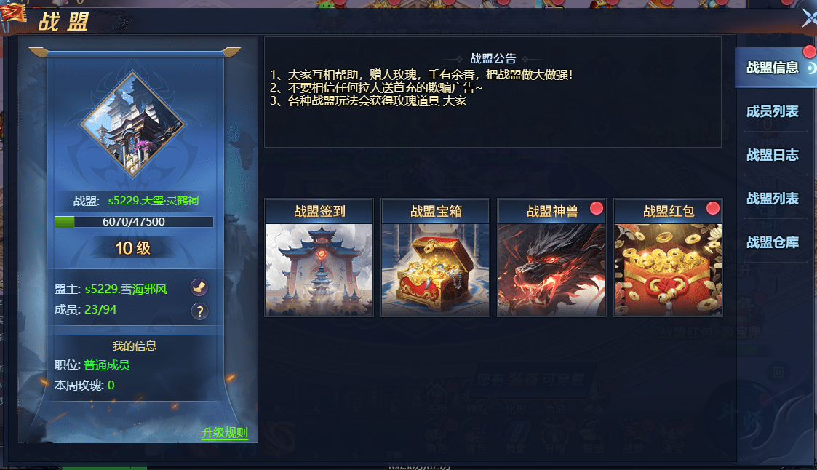
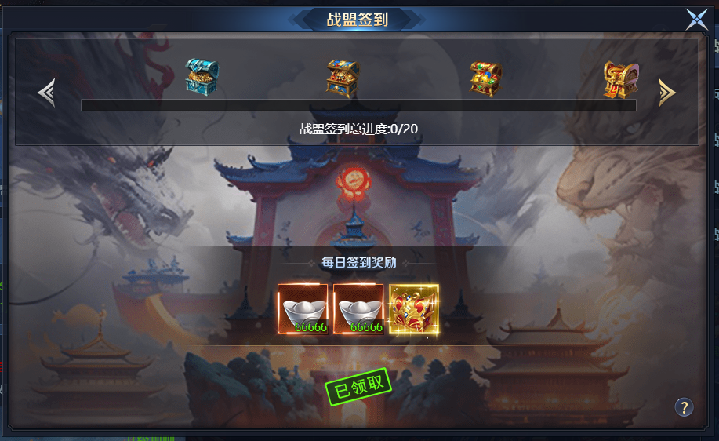
参考图

 | 参考游戏

